usecase
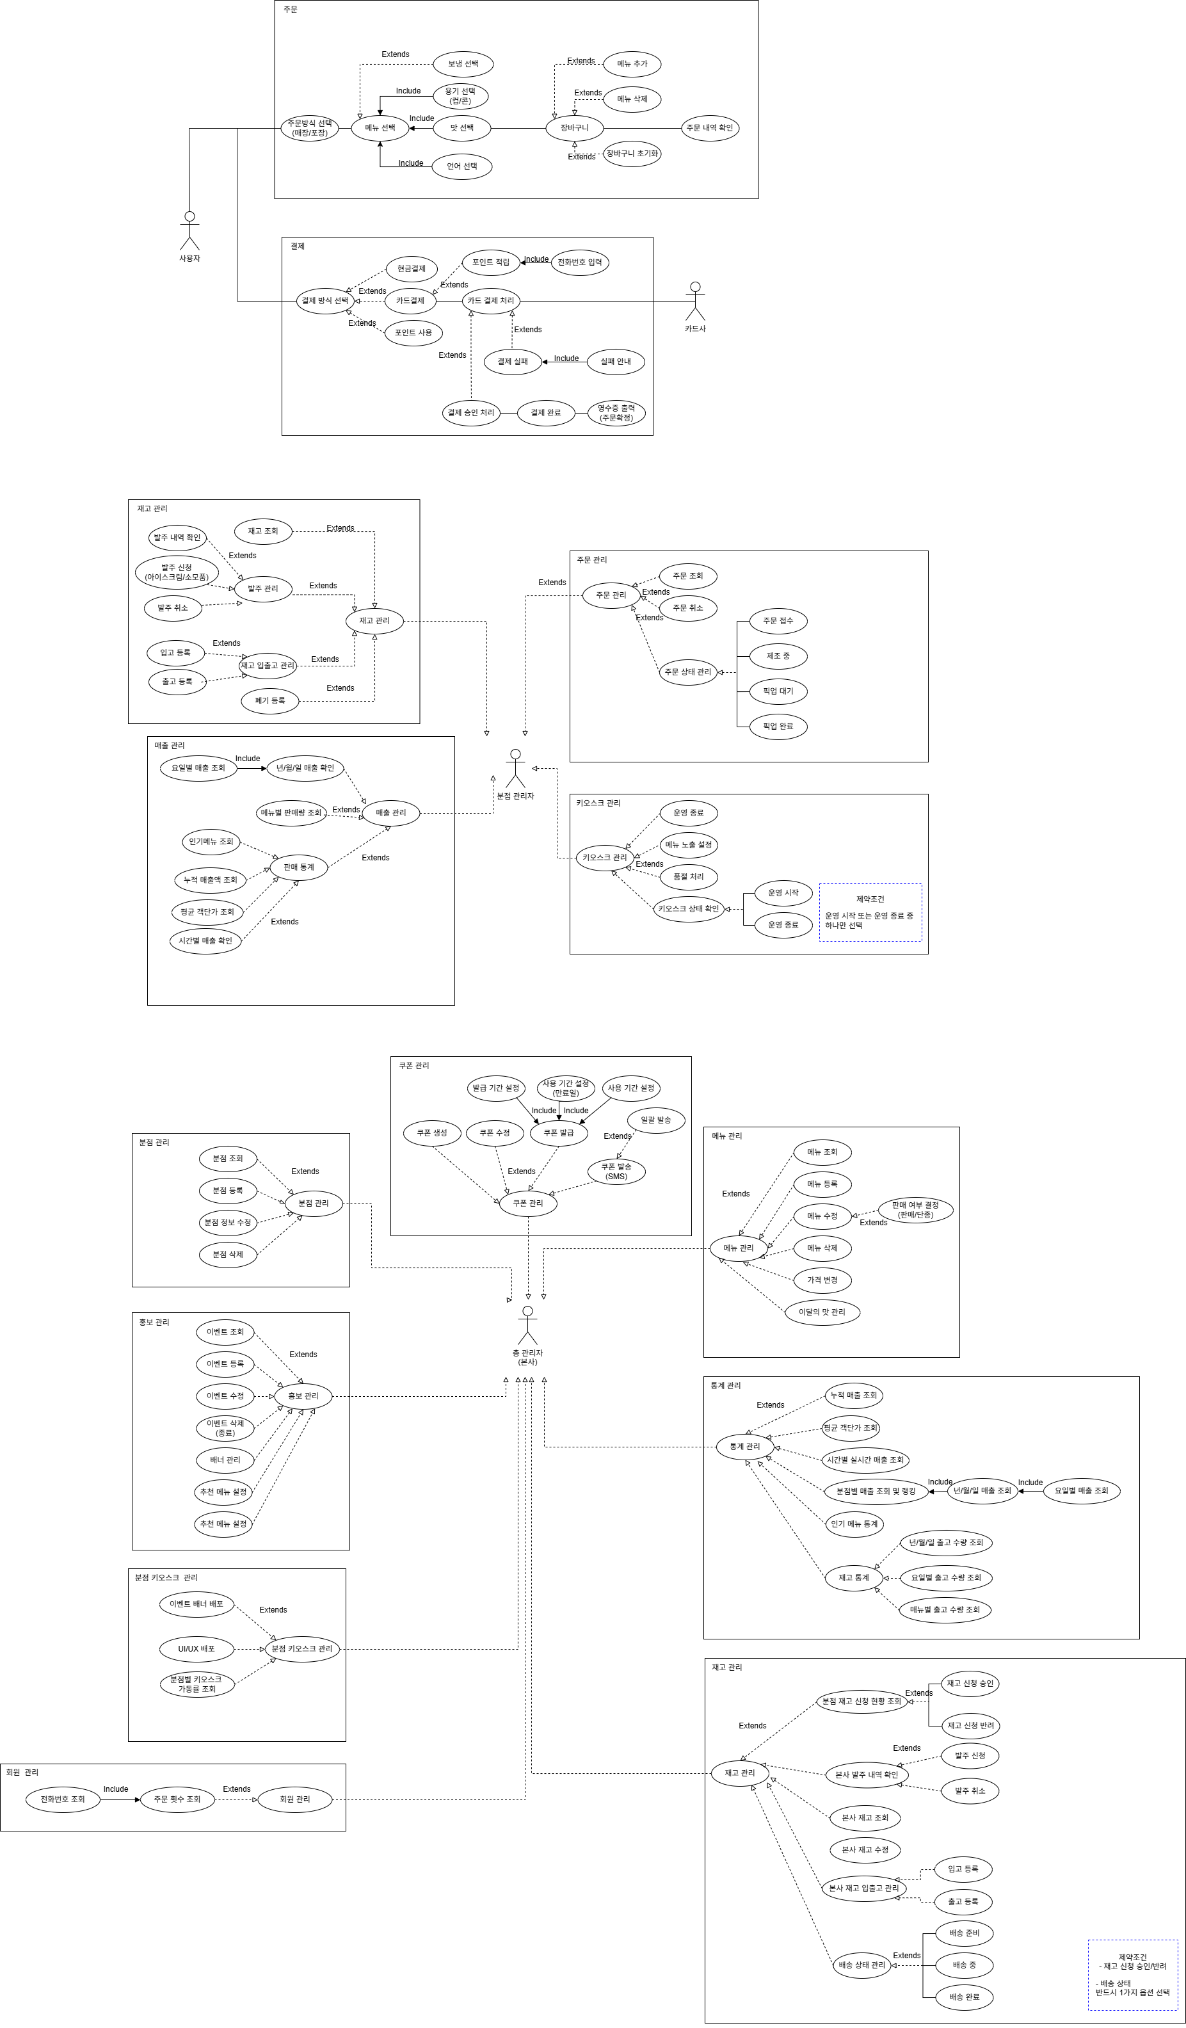

classDiagram
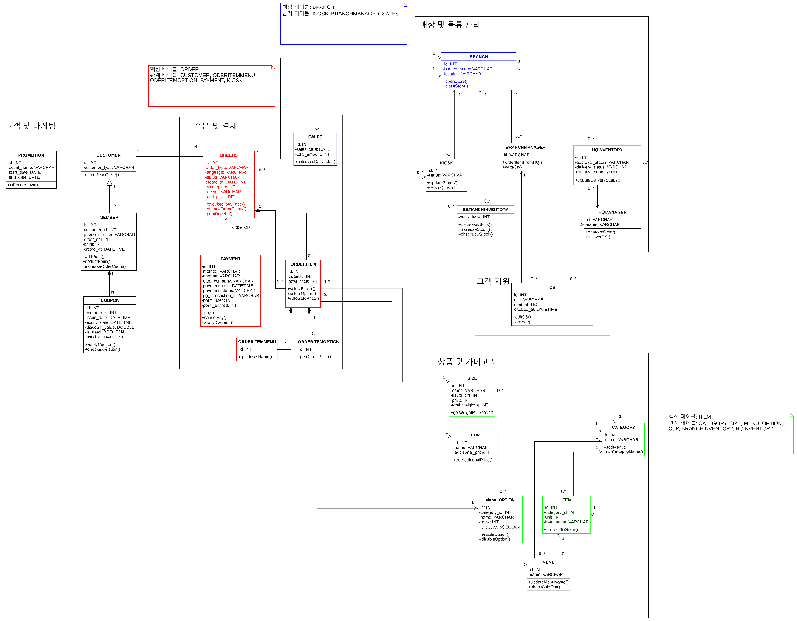
모듈 | 클래스명 | 역할 (Role & Responsibility) | 속성 (Attributes) | 메소드 (Methods)
고객 및 마케팅 | PROMOTION | 이벤트나 할인 행사의 진행 기간과 활성화 여부 관리 | id: INT | +isActive(): BOOLEAN
 |  |  | event_name: VARCHAR
 |  |  | start_date: DATE
 |  |  | end_date: DATE
 | CUSTOMER | 서비스를 이용하고 주문을 생성하는 기본 주체 (비회원 포함) | id: INT | +makeOrder()
 |  |  | customer_type: VARCHAR
 | MEMBER | 시스템에 가입한 사용자로 등급, 누적 포인트, 주문 횟수 등 관리 | id: INT | +addPoint()
 |  |  | customer_id: INT | +upgradeGrade()

 |  |  | order_cnt: INT
 |  |  | point: INT
 |  |  | create_at: DATETIME
 | COUPON | 특정 회원에게 발급된 할인 혜택의 유효기간 및 사용 내역 추적 | id: INT | +applyCoupon()
 |  |  | member_id: INT | +checkExpiration()
 |  |  | issue_date: DATETIME
 |  |  | expire_date: DATETIME
 |  |  | discount_rate: DOUBLE
 |  |  | is_used: BOOLEAN
 |  |  | used_at: DATETIME
주문 및 결제 | ORDERS | 단일 주문 건에 대한 결제 금액, 상태, 대기 번호 등을 총괄하는 핵심 집계 클래스 | id: INT | +calculateTotal()
 |  |  | order_type: VARCHAR | +changeOrderStatus()
 |  |  | total_price: INT | +printReceipt()
 |  |  | status: VARCHAR
 |  |  | create_at: DATETIME
 |  |  | waiting_no: INT
 |  |  | receipt: VARCHAR
 |  |  | total_point: INT
 | SALES | 완료된 주문 데이터를 기반으로 일자별 매출액 집계 | id: INT | +calculateSales()
 |  |  | sales_date: DATE
 |  |  | total_amount: INT
 | PAYMENT | 주문에 대한 실제 재무적 트랜잭션 및 포인트 사용/적립 내역 기록 | id: INT | +pay()
 |  |  | method: VARCHAR | +cancelPay()
 |  |  | amount: INT | +applyDiscount()
 |  |  | card_company: VARCHAR
 |  |  | pay_datetime: DATETIME
 |  |  | payment_status: VARCHAR
 |  |  | pg_transaction_id: VARCHAR
 |  |  | point_used: INT
 |  |  | point_earned: INT
 | ORDERITEM | 영수증에 포함된 개별 상품 라인으로 주문 수량과 단가 기록 | id: INT | +selectItem()
 |  |  | quantity: INT | +addOption()
 |  |  | item_price: INT | +calculatePrice()
 | ORDERITEMMENU | 주문된 개별 항목이 실제 어떤 메뉴인지 연결 | id: INT | +getItemMenu()
 | ORDERITEMOPTION | 고객이 선택한 퍼스널 옵션 내역 및 추가 발생 금액 관리 | id: INT | +getOptionPrice()
매장 및 물류 관리 | BRANCH | 매장의 물리적 위치 정보와 개점/폐점 상태 관리 | id: INT | +openStore()
 |  |  | branch_name: VARCHAR | +closeStore()
 |  |  | location: VARCHAR
 | KIOSK | 매장 내에 설치된 무인 주문 단말기의 상태 모니터링 및 제어 | id: INT | +updateStatus()
 |  |  | status: VARCHAR | +reboot()
 | BRANCHMANAGER | 개별 매장의 운영 주체로서 본사 발주 및 CS 문의 권한 부여 | id: VARCHAR | +orderItemFromHQ()

 |  |  |  | +writeCS()
 | HQINVENTORY | 본사 차원의 통합 원자재 재고량 및 매장 배송 상태 관리 | id: INT | +updateStockStatus()
 |  |  | ingredient_name: VARCHAR
 |  |  | delivery_status: VARCHAR
 |  |  | stock_quantity: INT
 | BRANCHINVENTORY | 매장 내 실물 재고 파악 및 입출고에 따른 수량 증감 처리 | id: INT | +decreaseStock()
 |  |  | item_id: INT | +increaseStock()
 | HQMANAGER | 매장의 발주 요청 승인 및 접수된 고객 지원(CS) 답변 권한 부여 | id: VARCHAR | +approveOrder()
 |  |  | name: VARCHAR | +answerCS()
고객 지원 | CS | 불만, 요청, 문의 사항의 내용 기록 및 처리 현황 관리 | id: INT | +readCS()
 |  |  | title: VARCHAR | +answer()
 |  |  | content: TEXT
 |  |  | created_at: DATETIME
상품 및 카테고리 | SIZE | 음료 사이즈별 기준 용량, 무게 및 추가 금액 정의 | id: INT | +getWeightForSize()
 |  |  | name: VARCHAR
 |  |  | fluid_oz: INT
 |  |  | price: INT
 |  |  | shot_weight_g: INT
 | CUP | 제공되는 컵 형태(머그, 텀블러 등) 구분 및 환경 부담금/할인 금액 정의 | id: INT | +getAdditionalPrice()
 |  |  | name: VARCHAR
 |  |  | additional_price: INT
 | CATEGORY | 전체 메뉴를 논리적인 그룹으로 묶어 분류 체계 제공 | id: INT | +getCategoryName()
 |  |  | name: VARCHAR
 | MENU_OPTION | 특정 메뉴에 추가할 수 있는 옵션 마스터 데이터 관리 | id: INT | +createOption()
 |  |  | category_id: INT | +checkOption()
 |  |  | name: VARCHAR
 |  |  | price: INT
 |  |  | is_active: BOOLEAN
 | ITEM | 재고 관리의 기본 단위가 되는 실물 품목 정의 | id: INT | +checkStock()
 |  |  | category_id: INT
 |  |  | unit: INT
 |  |  | item_name: VARCHAR
 | MENU | 고객에게 판매 노출되는 최종 상품의 마스터 데이터 및 판매 상태 관리 | id: INT | +updateMenuPrice()
 |  |  | name: VARCHAR | +checkStatus()

ERD
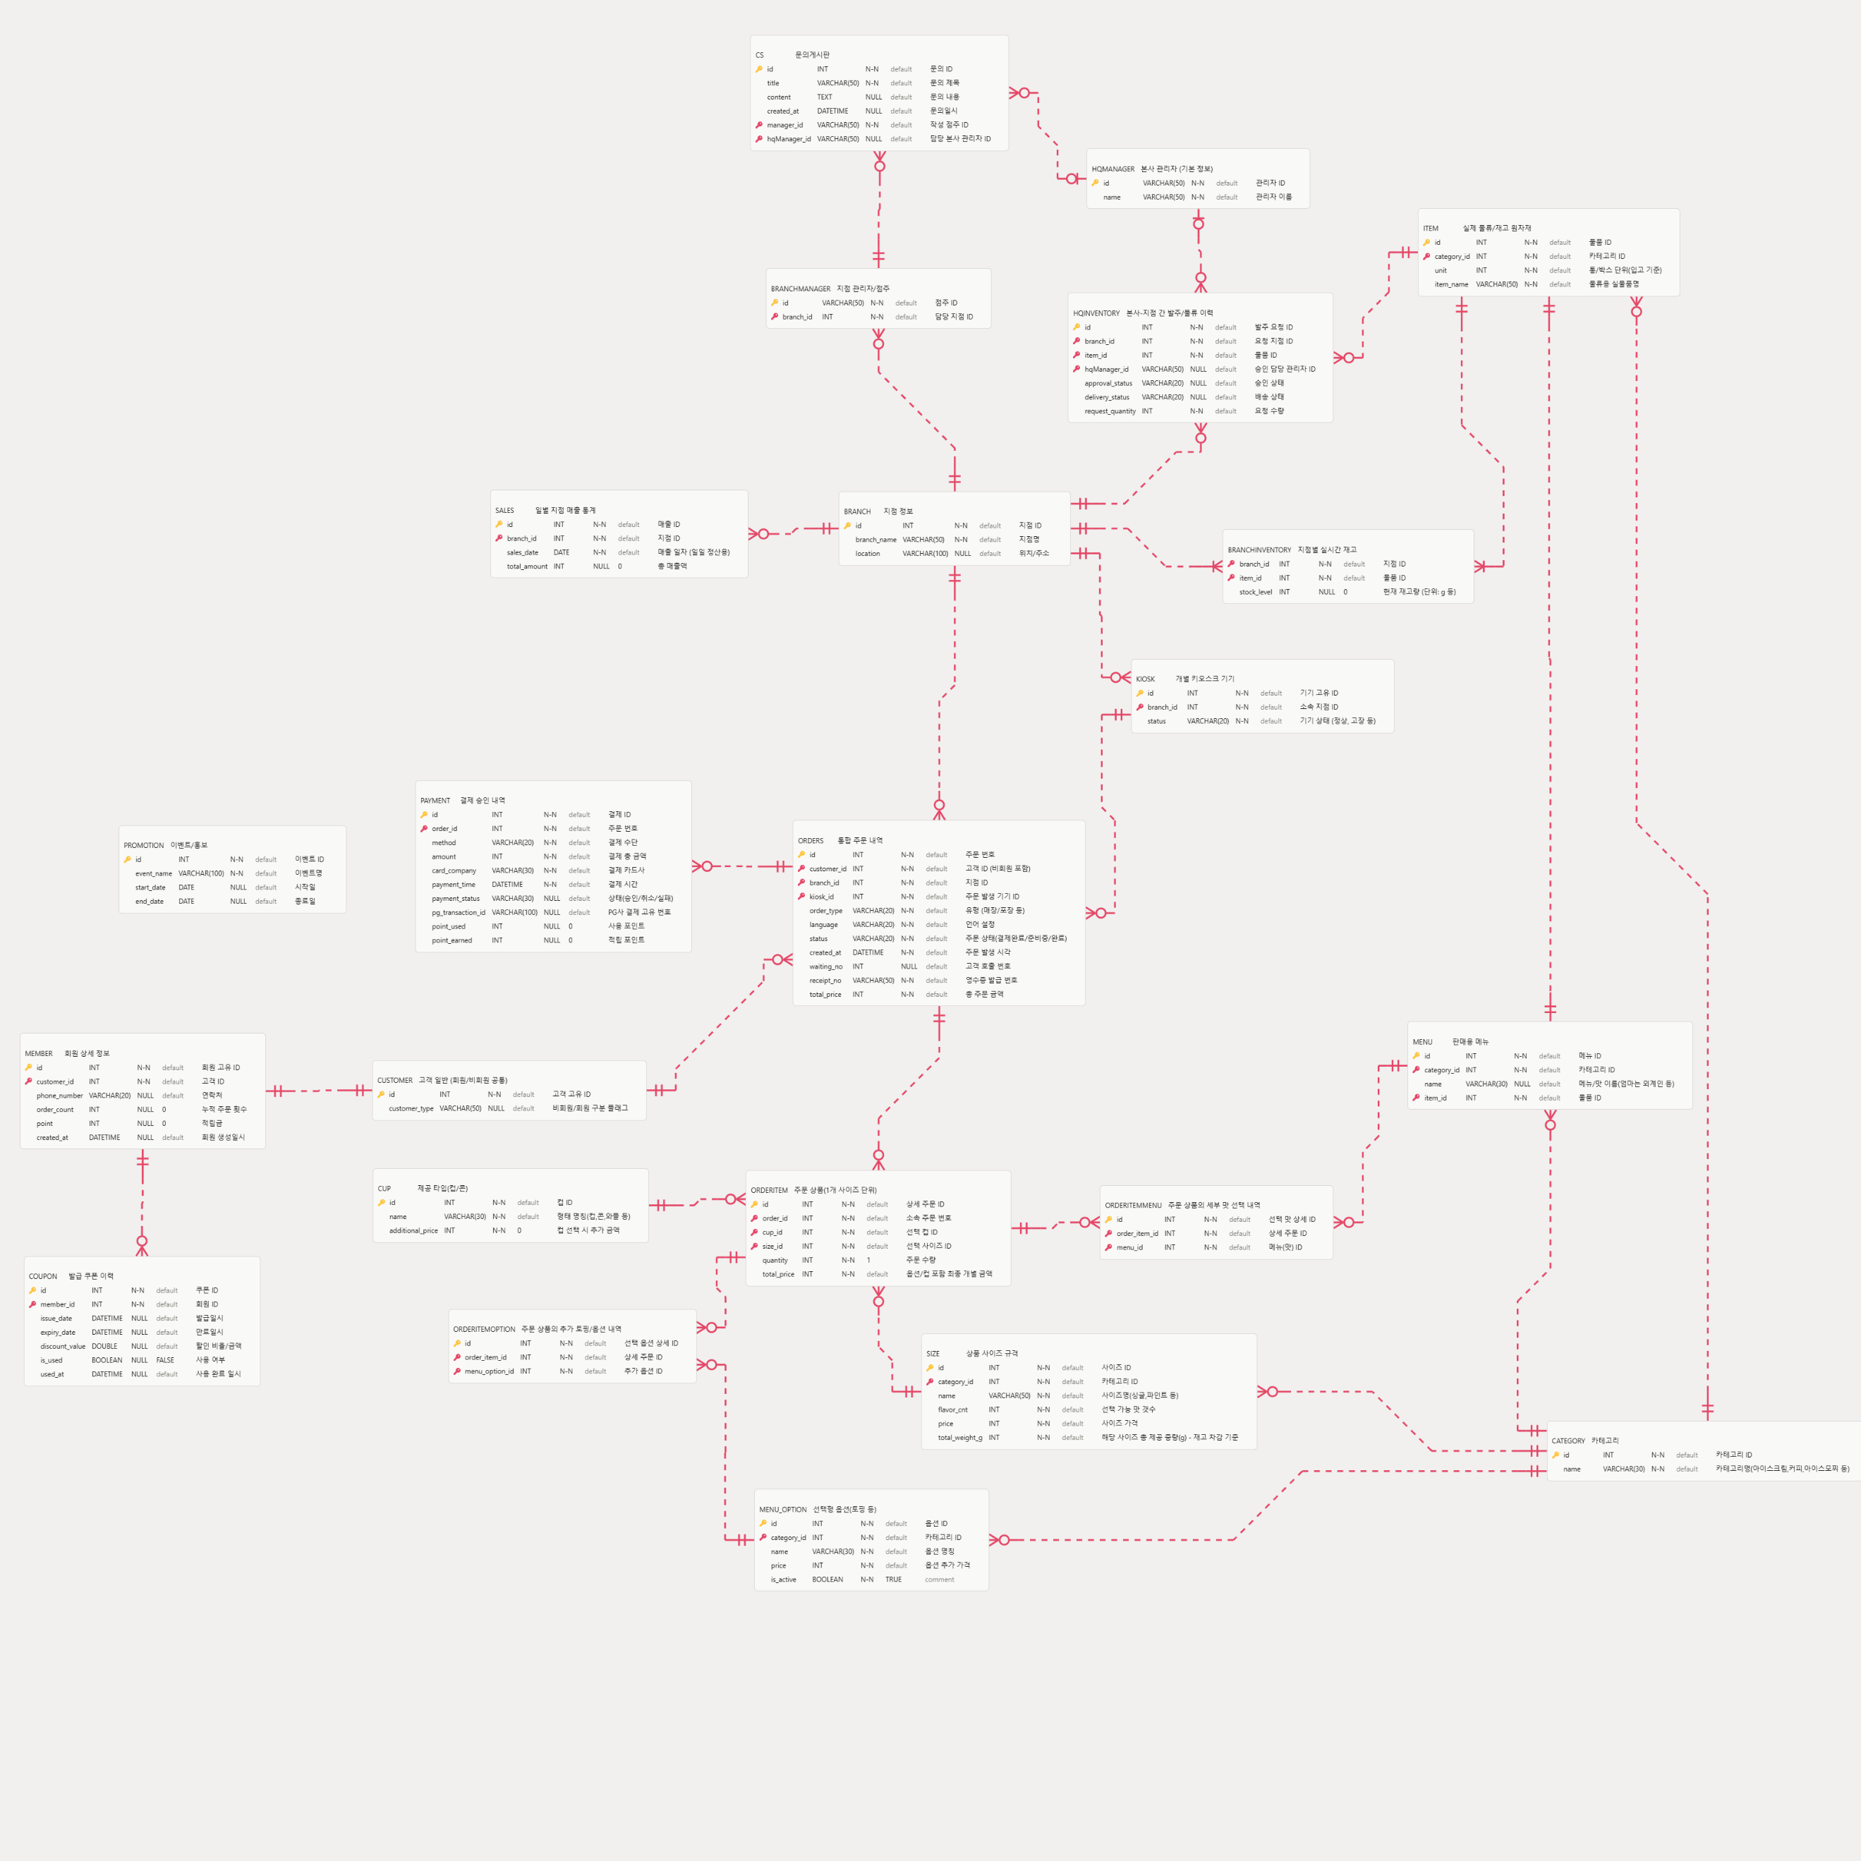
CREATE DATABASE sweetscoop default CHARACTER SET UTF8;
CREATE TABLE BRANCH
(
id INT NOT NULL AUTO_INCREMENT COMMENT '지점 ID',
branch_name VARCHAR(50) NOT NULL COMMENT '지점명',
location VARCHAR(100) NULL COMMENT '위치/주소',
PRIMARY KEY (id)
) COMMENT '지점 정보';

CREATE TABLE BRANCHINVENTORY
(
branch_id INT NOT NULL COMMENT '지점 ID',
item_id INT NOT NULL COMMENT '물품 ID',
stock_level INT NULL DEFAULT 0 COMMENT '현재 재고량 (단위: g 등)'
) COMMENT '지점별 실시간 재고';

CREATE TABLE BRANCHMANAGER
(
id VARCHAR(50) NOT NULL COMMENT '점주 ID',
branch_id INT NOT NULL COMMENT '담당 지점 ID',
PRIMARY KEY (id)
) COMMENT '지점 관리자/점주';

CREATE TABLE CATEGORY
(
id INT NOT NULL COMMENT '카테고리 ID',
name VARCHAR(30) NOT NULL COMMENT '카테고리명(아이스크림,커피,아이스모찌 등)',
PRIMARY KEY (id)
) COMMENT '카테고리';

CREATE TABLE COUPON
(
id INT NOT NULL AUTO_INCREMENT COMMENT '쿠폰 ID',
member_id INT NOT NULL COMMENT '회원 ID',
issue_date DATETIME NULL COMMENT '발급일시',
expiry_date DATETIME NULL COMMENT '만료일시',
discount_value DOUBLE NULL COMMENT '할인 비율/금액',
is_used BOOLEAN NULL DEFAULT FALSE COMMENT '사용 여부',
used_at DATETIME NULL COMMENT '사용 완료 일시',
PRIMARY KEY (id)
) COMMENT '발급 쿠폰 이력';

CREATE TABLE CS
(
id INT NOT NULL AUTO_INCREMENT COMMENT '문의 ID',
title VARCHAR(50) NOT NULL COMMENT '문의 제목',
content TEXT NULL COMMENT '문의 내용',
created_at DATETIME NULL COMMENT '문의일시',
manager_id VARCHAR(50) NOT NULL COMMENT '작성 점주 ID',
hqManager_id VARCHAR(50) NULL COMMENT '담당 본사 관리자 ID',
PRIMARY KEY (id)
) COMMENT '문의게시판';

CREATE TABLE CUP
(
id INT NOT NULL COMMENT '컵 ID',
name VARCHAR(30) NOT NULL COMMENT '형태 명칭(컵,콘,와플 등)',
additional_price INT NOT NULL DEFAULT 0 COMMENT '컵 선택 시 추가 금액',
PRIMARY KEY (id)
) COMMENT '제공 타입(컵/콘)';

CREATE TABLE CUSTOMER
(
id INT NOT NULL AUTO_INCREMENT COMMENT '고객 고유 ID',
customer_type VARCHAR(50) NULL COMMENT '비회원/회원 구분 플래그',
PRIMARY KEY (id)
) COMMENT '고객 일반 (회원/비회원 공통)';

CREATE TABLE HQINVENTORY
(
id INT NOT NULL AUTO_INCREMENT COMMENT '발주 요청 ID',
branch_id INT NOT NULL COMMENT '요청 지점 ID',
item_id INT NOT NULL COMMENT '물품 ID',
hqManager_id VARCHAR(50) NULL COMMENT '승인 담당 관리자 ID',
approval_status VARCHAR(20) NULL COMMENT '승인 상태',
delivery_status VARCHAR(20) NULL COMMENT '배송 상태',
request_quantity INT NOT NULL COMMENT '요청 수량',
PRIMARY KEY (id)
) COMMENT '본사-지점 간 발주/물류 이력';

CREATE TABLE HQMANAGER
(
id VARCHAR(50) NOT NULL COMMENT '관리자 ID',
name VARCHAR(50) NOT NULL COMMENT '관리자 이름',
PRIMARY KEY (id)
) COMMENT '본사 관리자 (기본 정보)';

CREATE TABLE ITEM
(
id INT NOT NULL AUTO_INCREMENT COMMENT '물품 ID',
category_id INT NOT NULL COMMENT '카테고리 ID',
unit INT NOT NULL COMMENT '통/박스 단위(입고 기준)',
item_name VARCHAR(50) NOT NULL COMMENT '물류용 실물품명',
PRIMARY KEY (id)
) COMMENT '실제 물류/재고 원자재';

CREATE TABLE KIOSK
(
id INT NOT NULL AUTO_INCREMENT COMMENT '기기 고유 ID',
branch_id INT NOT NULL COMMENT '소속 지점 ID',
status VARCHAR(20) NOT NULL COMMENT '기기 상태 (정상, 고장 등)',
PRIMARY KEY (id)
) COMMENT '개별 키오스크 기기';

CREATE TABLE MEMBER
(
id INT NOT NULL AUTO_INCREMENT COMMENT '회원 고유 ID',
customer_id INT NOT NULL COMMENT '고객 ID',
phone_number VARCHAR(20) NULL COMMENT '연락처',
order_count INT NULL DEFAULT 0 COMMENT '누적 주문 횟수',
point INT NULL DEFAULT 0 COMMENT '적립금',
created_at DATETIME NULL COMMENT '회원 생성일시',
PRIMARY KEY (id)
) COMMENT '회원 상세 정보';

CREATE TABLE MENU
(
id INT NOT NULL COMMENT '메뉴 ID',
category_id INT NOT NULL COMMENT '카테고리 ID',
name VARCHAR(30) NULL COMMENT '메뉴/맛 이름(엄마는 외계인 등)',
item_id INT NOT NULL COMMENT '물품 ID',
PRIMARY KEY (id)
) COMMENT '실제 판매용 메뉴';

CREATE TABLE MENU_OPTION
(
id INT NOT NULL COMMENT '옵션 ID',
category_id INT NOT NULL COMMENT '카테고리 ID',
name VARCHAR(30) NOT NULL COMMENT '옵션 명칭',
price INT NOT NULL COMMENT '옵션 추가 가격',
is_active BOOLEAN NOT NULL DEFAULT TRUE,
PRIMARY KEY (id)
) COMMENT '선택형 옵션(hot, ice 등)';

CREATE TABLE ORDERITEM
(
id INT NOT NULL AUTO_INCREMENT COMMENT '상세 주문 ID',
order_id INT NOT NULL COMMENT '소속 주문 번호',
cup_id INT NOT NULL COMMENT '선택 컵 ID',
size_id INT NOT NULL COMMENT '선택 사이즈 ID',
quantity INT NOT NULL DEFAULT 1 COMMENT '주문 수량',
total_price INT NOT NULL COMMENT '옵션/컵 포함 최종 개별 금액',
PRIMARY KEY (id)
) COMMENT '주문 상품(1개 사이즈 단위), 주문에 들어있는 실제 메뉴';

CREATE TABLE ORDERITEMMENU
(
id INT NOT NULL AUTO_INCREMENT COMMENT '선택 맛 상세 ID',
order_item_id INT NOT NULL COMMENT '상세 주문 ID',
menu_id INT NOT NULL COMMENT '메뉴(맛) ID',
PRIMARY KEY (id)
) COMMENT '주문 상품의 세부 맛 선택 내역';

CREATE TABLE ORDERITEMOPTION
(
id INT NOT NULL AUTO_INCREMENT COMMENT '선택 옵션 상세 ID',
order_item_id INT NOT NULL COMMENT '상세 주문 ID',
menu_option_id INT NOT NULL COMMENT '추가 옵션 ID',
PRIMARY KEY (id)
) COMMENT '주문 상품의 추가 토핑/옵션 내역';

CREATE TABLE ORDERS
(
id INT NOT NULL AUTO_INCREMENT COMMENT '주문 번호',
customer_id INT NOT NULL COMMENT '고객 ID (비회원 포함)',
branch_id INT NOT NULL COMMENT '지점 ID',
kiosk_id INT NOT NULL COMMENT '주문 발생 기기 ID',
order_type VARCHAR(20) NOT NULL COMMENT '유형 (매장/포장 등)',
language VARCHAR(20) NOT NULL COMMENT '언어 설정',
status VARCHAR(20) NOT NULL COMMENT '주문 상태(결제완료/준비중/완료)',
created_at DATETIME NOT NULL COMMENT '주문 발생 시각',
waiting_no INT NULL COMMENT '고객 호출 번호',
receipt_no VARCHAR(50) NOT NULL COMMENT '영수증 발급 번호',
total_price INT NOT NULL COMMENT '총 주문 금액',
PRIMARY KEY (id)
) COMMENT '통합 주문 내역';

CREATE TABLE PAYMENT
(
id INT NOT NULL AUTO_INCREMENT COMMENT '결제 ID',
order_id INT NOT NULL COMMENT '주문 번호',
method VARCHAR(20) NOT NULL COMMENT '결제 수단',
amount INT NOT NULL COMMENT '결제 총 금액',
card_company VARCHAR(30) NOT NULL COMMENT '결제 카드사',
payment_time DATETIME NOT NULL COMMENT '결제 시간',
payment_status VARCHAR(30) NULL COMMENT '상태(승인/취소/실패)',
pg_transaction_id VARCHAR(100) NULL COMMENT 'PG사 결제 고유 번호',
point_used INT NULL DEFAULT 0 COMMENT '사용 포인트',
point_earned INT NULL DEFAULT 0 COMMENT '적립 포인트',
PRIMARY KEY (id)
) COMMENT '결제 승인 내역';

CREATE TABLE PROMOTION
(
id INT NOT NULL AUTO_INCREMENT COMMENT '이벤트 ID',
event_name VARCHAR(100) NOT NULL COMMENT '이벤트명',
start_date DATE NULL COMMENT '시작일',
end_date DATE NULL COMMENT '종료일',
PRIMARY KEY (id)
) COMMENT '이벤트/홍보';

CREATE TABLE SALES
(
id INT NOT NULL AUTO_INCREMENT COMMENT '매출 ID',
branch_id INT NOT NULL COMMENT '지점 ID',
sales_date DATE NOT NULL COMMENT '매출 일자 (일일 정산용)',
total_amount INT NULL DEFAULT 0 COMMENT '총 매출액',
PRIMARY KEY (id)
) COMMENT '일별 지점 매출 통계';

CREATE TABLE SIZE
(
id INT NOT NULL AUTO_INCREMENT COMMENT '사이즈 ID',
category_id INT NOT NULL COMMENT '카테고리 ID',
name VARCHAR(50) NOT NULL COMMENT '사이즈명(싱글,파인트 등)',
flavor_cnt INT NOT NULL COMMENT '선택 가능 맛 갯수',
price INT NOT NULL COMMENT '사이즈 가격',
total_weight_g INT NOT NULL COMMENT '해당 사이즈 총 제공 중량(g) - 재고 차감 기준',
PRIMARY KEY (id)
) COMMENT '상품 사이즈 규격';

ALTER TABLE SIZE
ADD CONSTRAINT FK_CATEGORY_TO_SIZE
FOREIGN KEY (category_id)
REFERENCES CATEGORY (id);

ALTER TABLE MENU
ADD CONSTRAINT FK_CATEGORY_TO_MENU
FOREIGN KEY (category_id)
REFERENCES CATEGORY (id);

ALTER TABLE MENU_OPTION
ADD CONSTRAINT FK_CATEGORY_TO_MENU_OPTION
FOREIGN KEY (category_id)
REFERENCES CATEGORY (id);

ALTER TABLE ITEM
ADD CONSTRAINT FK_CATEGORY_TO_ITEM
FOREIGN KEY (category_id)
REFERENCES CATEGORY (id);

ALTER TABLE KIOSK
ADD CONSTRAINT FK_BRANCH_TO_KIOSK
FOREIGN KEY (branch_id)
REFERENCES BRANCH (id);

ALTER TABLE BRANCHMANAGER
ADD CONSTRAINT FK_BRANCH_TO_BRANCHMANAGER
FOREIGN KEY (branch_id)
REFERENCES BRANCH (id);

ALTER TABLE HQINVENTORY
ADD CONSTRAINT FK_ITEM_TO_HQINVENTORY
FOREIGN KEY (item_id)
REFERENCES ITEM (id);

ALTER TABLE HQINVENTORY
ADD CONSTRAINT FK_HQMANAGER_TO_HQINVENTORY
FOREIGN KEY (hqManager_id)
REFERENCES HQMANAGER (id);

ALTER TABLE HQINVENTORY
ADD CONSTRAINT FK_BRANCH_TO_HQINVENTORY
FOREIGN KEY (branch_id)
REFERENCES BRANCH (id);

ALTER TABLE MEMBER
ADD CONSTRAINT FK_CUSTOMER_TO_MEMBER
FOREIGN KEY (customer_id)
REFERENCES CUSTOMER (id);

ALTER TABLE COUPON
ADD CONSTRAINT FK_MEMBER_TO_COUPON
FOREIGN KEY (member_id)
REFERENCES MEMBER (id);

ALTER TABLE ORDERS
ADD CONSTRAINT FK_CUSTOMER_TO_ORDERS
FOREIGN KEY (customer_id)
REFERENCES CUSTOMER (id);

ALTER TABLE ORDERS
ADD CONSTRAINT FK_BRANCH_TO_ORDERS
FOREIGN KEY (branch_id)
REFERENCES BRANCH (id);

ALTER TABLE ORDERS
ADD CONSTRAINT FK_KIOSK_TO_ORDERS
FOREIGN KEY (kiosk_id)
REFERENCES KIOSK (id);

ALTER TABLE ORDERITEM
ADD CONSTRAINT FK_ORDERS_TO_ORDERITEM
FOREIGN KEY (order_id)
REFERENCES ORDERS (id);

ALTER TABLE ORDERITEM
ADD CONSTRAINT FK_CUP_TO_ORDERITEM
FOREIGN KEY (cup_id)
REFERENCES CUP (id);

ALTER TABLE ORDERITEM
ADD CONSTRAINT FK_SIZE_TO_ORDERITEM
FOREIGN KEY (size_id)
REFERENCES SIZE (id);

ALTER TABLE ORDERITEMMENU
ADD CONSTRAINT FK_ORDERITEM_TO_ORDERITEMMENU
FOREIGN KEY (order_item_id)
REFERENCES ORDERITEM (id);

ALTER TABLE ORDERITEMMENU
ADD CONSTRAINT FK_MENU_TO_ORDERITEMMENU
FOREIGN KEY (menu_id)
REFERENCES MENU (id);

ALTER TABLE ORDERITEMOPTION
ADD CONSTRAINT FK_ORDERITEM_TO_ORDERITEMOPTION
FOREIGN KEY (order_item_id)
REFERENCES ORDERITEM (id);

ALTER TABLE ORDERITEMOPTION
ADD CONSTRAINT FK_MENU_OPTION_TO_ORDERITEMOPTION
FOREIGN KEY (menu_option_id)
REFERENCES MENU_OPTION (id);

ALTER TABLE PAYMENT
ADD CONSTRAINT FK_ORDERS_TO_PAYMENT
FOREIGN KEY (order_id)
REFERENCES ORDERS (id);

ALTER TABLE SALES
ADD CONSTRAINT FK_BRANCH_TO_SALES
FOREIGN KEY (branch_id)
REFERENCES BRANCH (id);

ALTER TABLE CS
ADD CONSTRAINT FK_BRANCHMANAGER_TO_CS
FOREIGN KEY (manager_id)
REFERENCES BRANCHMANAGER (id);

ALTER TABLE CS
ADD CONSTRAINT FK_HQMANAGER_TO_CS
FOREIGN KEY (hqManager_id)
REFERENCES HQMANAGER (id);

ALTER TABLE MENU
ADD CONSTRAINT FK_ITEM_TO_MENU
FOREIGN KEY (item_id)
REFERENCES ITEM (id);

ALTER TABLE BRANCHINVENTORY
ADD CONSTRAINT FK_BRANCH_TO_BRANCHINVENTORY
FOREIGN KEY (branch_id)
REFERENCES BRANCH (id);

ALTER TABLE BRANCHINVENTORY
ADD CONSTRAINT FK_ITEM_TO_BRANCHINVENTORY
FOREIGN KEY (item_id)
REFERENCES ITEM (id);

